Sheet2
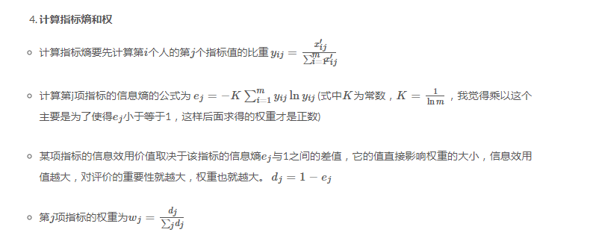
学生 | 数学 | 体育 | 数学标准化 | 体育标准化 | 数学比重 | 数学PLNP | 数学比重 | 体育比重 | 数学pLnp | 体育pLnp
学生1 | 89 | 11 | 0.52173913043 | 0.10101010101 | 0.055299539171 | 0.16009165182 | 0.055299539171 | 0.012330456227 | 0.16009165182 | 0.054200776339 | K值 | 0.36067376022
学生10 | 89 | 2 | 0.52173913043 | 0.010101010101 | 0.055299539171 | 0.16009165182 | 0.055299539171 | 0.0012330456227 | 0.16009165182 | 0.0082592701037
学生11 | 89 | 32 | 0.52173913043 | 0.31313131313 | 0.055299539171 | 0.16009165182 | 0.055299539171 | 0.038224414303 | 0.16009165182 | 0.1247752236
学生12 | 98 | 76 | 0.91304347826 | 0.75757575758 | 0.096774193548 | 0.22600402411 | 0.096774193548 | 0.092478421702 | 0.22600402411 | 0.22017077132 | 数学信息熵 |  | 体育信息熵
学生13 | 88 | 98 | 0.47826086957 | 0.9797979798 | 0.05069124424 | 0.1511613958 | 0.05069124424 | 0.1196054254 | 0.1511613958 | 0.25398894739 | 0.94825174198 |  | 0.89743926934
学生14 | 88 | 56 | 0.47826086957 | 0.55555555556 | 0.05069124424 | 0.1511613958 | 0.05069124424 | 0.067817509248 | 0.1511613958 | 0.18249250036
学生15 | 88 | 21 | 0.47826086957 | 0.20202020202 | 0.05069124424 | 0.1511613958 | 0.05069124424 | 0.024660912454 | 0.1511613958 | 0.091307910741
学生16 | 99 | 1 | 0.95652173913 | 0 | 0.10138248848 | 0.23204980555 | 0.10138248848 | 0 | 0.23204980555 | 0
学生2 | 80 | 96 | 0.13043478261 | 0.9595959596 | 0.013824884793 | 0.059188272786 | 0.013824884793 | 0.11713933416 | 0.059188272786 | 0.25119255295
学生3 | 97 | 89 | 0.86956521739 | 0.88888888889 | 0.092165898618 | 0.21973871705 | 0.092165898618 | 0.1085080148 | 0.21973871705 | 0.24098883981 | 数学与信息效用 |  | 体育信息效用
学生4 | 90 | 24 | 0.5652173913 | 0.23232323232 | 0.059907834101 | 0.16863743755 | 0.059907834101 | 0.028360049322 | 0.16863743755 | 0.10104044177 | 0.051748258024 |  | 0.10256073066
学生5 | 100 | 90 | 1 | 0.89898989899 | 0.10599078341 | 0.23788604684 | 0.10599078341 | 0.10974106042 | 0.23788604684 | 0.24248732418
学生6 | 90 | 43 | 0.5652173913 | 0.42424242424 | 0.059907834101 | 0.16863743755 | 0.059907834101 | 0.051787916153 | 0.16863743755 | 0.15332322356 | 权重
学生7 | 77 | 100 | 0 | 1 | 0 | #NUM! | 0 | 0.12207151665 | 0 | 0.25673449099 | 数学权重 |  | 体育权重
学生8 | 88 | 32 | 0.47826086957 | 0.31313131313 | 0.05069124424 | 0.1511613958 | 0.05069124424 | 0.038224414303 | 0.1511613958 | 0.1247752236 | 0.33535478695 |  | 0.66464521305
学生9 | 99 | 56 | 0.95652173913 | 0.55555555556 | 0.10138248848 | 0.23204980555 | 0.10138248848 | 0.067817509248 | 0.23204980555 | 0.18249250036

数学比重公式：

